Tabelle1
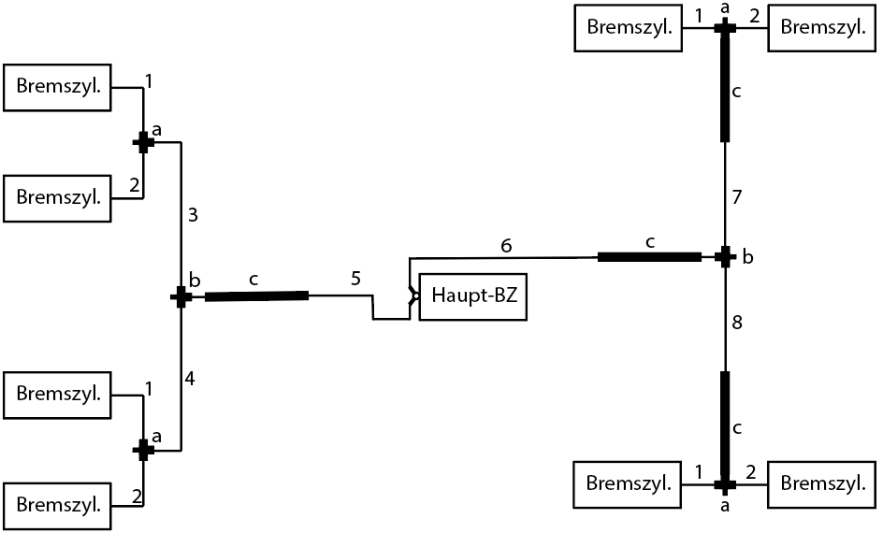

 | Abbildung | Typ | Anzahl | Länge (mm) | d (mm)
 | a | T-Stück | 4 | --
 | b | T-Stück | 2 | --
 | c | Schlauch | 4 | 430 | 4
 | 1 | Rohr | 4 | 260 | 5
 | 2 | Rohr | 4 | 220 | 5
 | 3 | Rohr | 1 | 640 | 5
 | 4 | Rohr | 1 | 1250 | 5
 | 5 | Rohr | 1 | 1650 | 6.4
 | 6 | Rohr | 1 | 1000 | 6.4
 | 7 | Rohr | 1 | 320 | 5
 | 8 | Rohr | 1 | 580 | 5

Adapter für HBZ Entlüftung: M28x1.25

